关系图
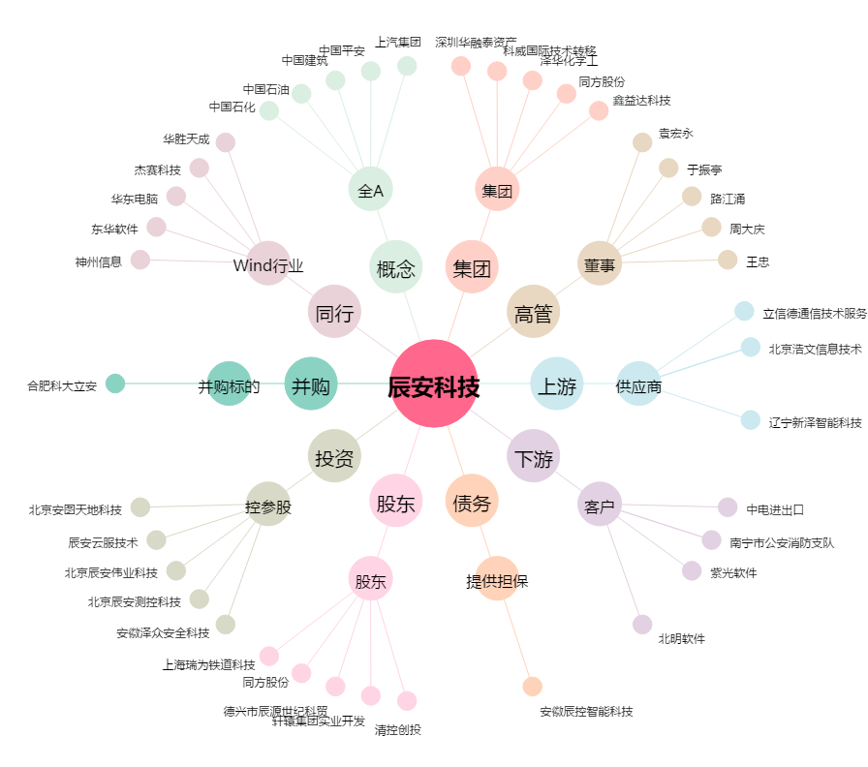
辰安科技[300523.SZ] - 关系概览图

